PtSLEv-1
Calculadora del "Tiempo medio con Evento" (t con Ev) y de la "Prolongación del Tiempo medio con Evento (Pt con Ev)"

20190124-ECA DECLARE 4,2y, DM2 PP [dapagl vs plac], =Mort MAC –InsCar. Wiviott
Wiviott SD, Raz I, Bonaca MP, Mosenzon O, on behalf of the DECLARE–TIMI 58 Investigators. Dapagliflozin and Cardiovascular Outcomes in Type 2 Diabetes. N Engl J Med. 2019 Jan 24;380(4):347-357.
Mortalidad CV o Hospitalización por insuficiencia cardíaca | Área Bajo la Curva (ABC) por píxeles |  |  |  | Supervivencia | años
1 | 11,528 |  |  |  | 6.0% | 4
2 | 4,086 |  |  |  |  | El área de referencia representa | 0.24 | años
3 | 5,238
 |  |  | Área Bajo la Curva (ABC) por píxeles | Tiempo medio que permenecen con evento |  |  | Tiempo medio de Supervivencia Libre de Evento (tSLEv)
 |  | Área de referencia | 11,528 | 0.2 | años |  | 3.8 | años
 |  | Dapaglifozina, n= 8582 | 4,086 | 0.1 | años |  | 3.9 | años
 |  | Placebo, n= 8578 | 5,238 | 0.1 | años |  | 3.9 | años

 |  |  |  | Diferencia | 0.02 | años | en | 4.0 | años
 |  |  |  |  | 8.8 | días | en | 4.0 | años

Tabla 2 : Cálculo del "Tiempo de Supervivencia Libre de Evento" (tSLEv) por las áreas bajo las curvas
 | Dapaglifozina, n= 8582 | Placebo, n= 8578
En un área de: | Media t con Ev, | Media t con Ev, | Dif Medias = PtSLEv, |  | Dif Medias = PtSLEv,
4 años | años | años | años |  | días

Mortalidad CV o Hospitalización por insuficiencia cardíaca | 0.09 | 0.11 | 0.02 |  | 8.8

Abreviaturas: tSLEv: tiempo de supervivencia libre de evento; PtSLEv: prolongación del tiempo de supervivencia libre de evento.
 |  |  |  |  |  | Los 3 tiempos biográficos | años |  |  | días
 |  |  |  |  |  | Resto de t sin éxito | 0.09 | 2.1% |  | 31
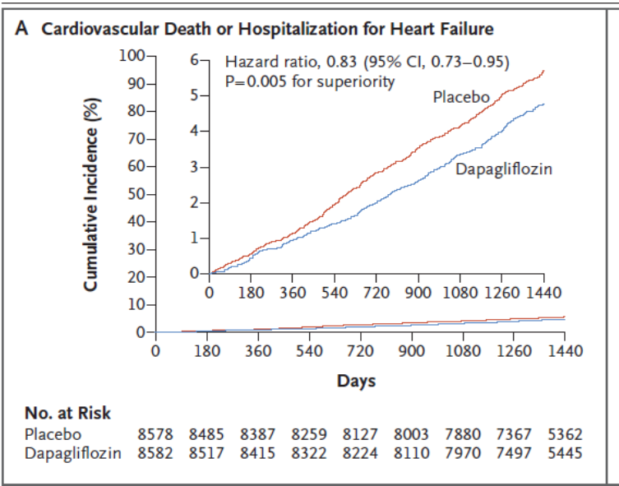
 |  |  |  |  |  | PtS por la intervención | 0.02 | 0.6% |  | 9
 |  |  |  |  |  | tS sin la intervención | 3.89 | 97.3% |  | 1,421
 |  |  |  |  |  |  | 4.00 |  |  | 1,461
Gráfico "Los 3 tiempos biográficos": Prolongación del tiempo medio de Supervivencia (PtS)

PtSLEv-2
Calculadora del "Tiempo medio con Evento" (t con Ev) y de la "Prolongación del Tiempo medio con Evento (Pt con Ev)"

20160728-ECA LEADER 3,8y, PS80 DM2 [liragl vs plac], -MACE. Marso
Marso SP, Daniels GH, Brown-Frandsen K, Kristensen P et al on behalf of the LEADER Trial Investigators. Liraglutide and Cardiovascular Outcomes in Type 2 Diabetes. ]N Engl J Med. 2016 Jul 28;375(4):311-22.
Variable Renal: ≥40% en la tasa de FGe a <60 ml por minuto, Nueva ERT o Muerte por causas renales o CV. | Área Bajo la Curva (ABC) por píxeles |  |  |  | Supervivencia | años
1 | 11528 |  |  |  | 6.0% | 4
2 | 3518 |  |  |  |  | El área de referencia representa | 0.24 | años
3 | 4177
 |  |  | Área Bajo la Curva (ABC) por píxeles | Tiempo medio que permenecen con evento |  |  | Tiempo medio de Supervivencia Libre de Evento (tSLEv)
 |  | Área de referencia | 11528 | 0.24 | años |  | 3.8 | años
 |  | Dapaglifozina, n= 8582 | 3518 | 0.07 | años |  | 3.9 | años
 |  | Placebo, n= 8578 | 4177 | 0.09 | años |  | 3.9 | años

 |  |  |  | Diferencia | 0.01 | años | en | 4.0 | años
 |  |  |  |  | 5.0 | días | en | 4.0 | años

Tabla 3: Cálculo del "Tiempo medio de Supervivencia Libre de Evento"(tSLEv) por las áreas bajo las curvas
 | Dapaglifozina, n= 8582 | Placebo, n= 8578
En un área de: | Media t con Ev, | Media t con Ev, | Dif Medias = PtSLEv, |  | Dif Medias = PtSLEv,
4 años | años | años | años |  | días

Variable Renal: ≥40% en la tasa de FGe a <60 ml por minuto, Nueva ERT o Muerte por causas renales o CV. | 0.07 | 0.09 | 0.01 |  | 5.0

Abreviaturas: t con Ev: Tiempo medio con Evento; PtSLEv: Prolongación del tiempo medio de Supervivencia Libre de Evento.
 |  |  |  |  |  | Los 3 tiempos biográficos | años |  |  | días
 |  |  |  |  |  | Resto de t sin éxito | 0.07 | 1.8% |  | 27
 |  |  |  |  |  | PtSLEv por la intervención | 0.01 | 0.3% |  | 5
 |  |  |  |  |  | tSLEv sin la intervención | 3.91 | 97.8% |  | 1429
 |  |  |  |  |  |  | 4.00 |  |  | 1461

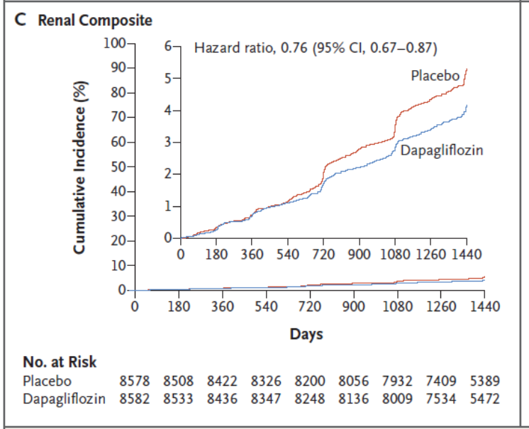
Gráfico "Los 3 tiempos biográficos": Prolongación del tiempo medio de Supervivencia Libre de Evento (PtSLEv)

PtSLEv-1 x Rg1
Gráfico g-1: PtSLEv x Rg 1 en [Mort CV u Hosp InsufCard]
Los 3 destinos del NNT | 100 | 5 | 1 | 94 |  |  | 20160728-ECA LEADER 3,8y, PS80 DM2 [liragl vs plac], -MACE. Marso
 |  |  |  |  |  |  | Marso SP, Daniels GH, Brown-Frandsen K, Kristensen P et al on behalf of the LEADER Trial Investigators. Liraglutide and Cardiovascular Outcomes in Type 2 Diabetes. ]N Engl J Med. 2016 Jul 28;375(4):311-22.
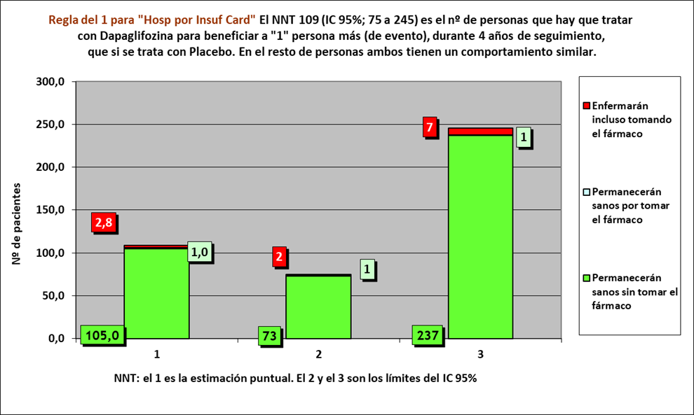
Los 3 tiempos biográficos | años | años de los 100 del grupo Interv | años de los 100 del grupo Contr
Resto de t sin éxito | 0.09 | 9 | 11
PtS por la intervención | 0.02 | 391
tS sin la intervención | 3.89 |  | 389
 | 4.00 | 400 | 400

 |  | 380 | 376 |  | NOTA:
Distribuir cuadros verdes tras todos los supervivientes al evento |  | 11.5 | 13.1 |  | puede representarse llegando los 100 pacientes, a los 4 años

[Mort CV u Hosp insuficiencia cardíaca] |  |  |  |  | Dapaglifozina |  |  |  | Placebo
Dapaglifozina, n= 8582 |  |  |  |  | Años |  |  |  | Años
Placebo, n= 8578 |  |  |  |  | 1 | 2 | 3 | 4 | 1 | 2 | 3 | 4
 |  |  | Personas | 100 |  |  |  |  |  |  |  |  | 100 | Personas
Gráfico "Los 3 tiempos biográficos": Prolongación del tiempo medio de Supervivencia (PtS)
 | Resto de t sin éxito | PtS por la intervención | tS sin la intervención
años | 0.09 | 0.02 | 3.89
 |  |  |  | 99 |  |  |  |  |  |  |  |  | 99
 |  |  |  | 98 |  |  |  |  |  |  |  |  | 98
 |  |  |  | 97 |  |  |  |  |  |  |  |  | 97
 |  |  |  | 96 |  |  |  |  |  |  |  |  | 96
 |  |  |  | 95 |  |  |  |  |  |  |  |  | 95
 |  |  |  | 94 |  |  |  |  |  |  |  |  | 94
 |  |  |  | 93 |  |  |  |  |  |  |  |  | 93
 |  |  |  | 92 |  |  |  |  |  |  |  |  | 92
 |  |  |  | 91 |  |  |  |  |  |  |  |  | 91
 |  |  |  | 90 |  |  |  |  |  |  |  |  | 90
 |  |  |  | 89 |  |  |  |  |  |  |  |  | 89
 |  |  |  | 88 |  |  |  |  |  |  |  |  | 88
 |  |  |  | 87 |  |  |  |  |  |  |  |  | 87
 |  |  |  | 86 |  |  |  |  |  |  |  |  | 86
 |  |  |  | 85 |  |  |  |  |  |  |  |  | 85
 |  |  |  | 84 |  |  |  |  |  |  |  |  | 84
 |  |  |  | 83 |  |  |  |  |  |  |  |  | 83
 |  |  |  | 82 |  |  |  |  |  |  |  |  | 82
 |  |  |  | 81 |  |  |  |  |  |  |  |  | 81
 |  |  |  | 80 |  |  |  |  |  |  |  |  | 80
 |  |  |  | 79 |  |  |  |  |  |  |  |  | 79
 |  |  |  | 78 |  |  |  |  |  |  |  |  | 78
 |  |  |  | 77 |  |  |  |  |  |  |  |  | 77
 |  |  |  | 76 |  |  |  |  |  |  |  |  | 76
 |  |  |  | 75 |  |  |  |  |  |  |  |  | 75
 |  |  |  | 74 |  |  |  |  |  |  |  |  | 74
 |  |  |  | 73 |  |  |  |  |  |  |  |  | 73
 |  |  |  | 72 |  |  |  |  |  |  |  |  | 72
 |  |  |  | 71 |  |  |  |  |  |  |  |  | 71
 |  |  |  | 70 |  |  |  |  |  |  |  |  | 70
 |  |  |  | 69 |  |  |  |  |  |  |  |  | 69
 |  |  |  | 68 |  |  |  |  |  |  |  |  | 68
 |  |  |  | 67 |  |  |  |  |  |  |  |  | 67
 |  |  |  | 66 |  |  |  |  |  |  |  |  | 66
 |  |  |  | 65 |  |  |  |  |  |  |  |  | 65
 |  |  |  | 64 |  |  |  |  |  |  |  |  | 64
 |  |  |  | 63 |  |  |  |  |  |  |  |  | 63
 |  |  |  | 62 |  |  |  |  |  |  |  |  | 62
 |  |  |  | 61 |  |  |  |  |  |  |  |  | 61
 |  |  |  | 60 |  |  |  |  |  |  |  |  | 60
 |  |  |  | 59 |  |  |  |  |  |  |  |  | 59
 |  |  |  | 58 |  |  |  |  |  |  |  |  | 58
 |  |  |  | 57 |  |  |  |  |  |  |  |  | 57
 |  |  |  | 56 |  |  |  |  |  |  |  |  | 56
 |  |  |  | 55 |  |  |  |  |  |  |  |  | 55
 |  |  |  | 54 |  |  |  |  |  |  |  |  | 54
 |  |  |  | 53 |  |  |  |  |  |  |  |  | 53
 |  |  |  | 52 |  |  |  |  |  |  |  |  | 52
 |  |  |  | 51 |  |  |  |  |  |  |  |  | 51
 |  |  |  | 50 |  |  |  |  |  |  |  |  | 50
 |  |  |  | 49 |  |  |  |  |  |  |  |  | 49
 |  |  |  | 48 |  |  |  |  |  |  |  |  | 48
 |  |  |  | 47 |  |  |  |  |  |  |  |  | 47
 |  |  |  | 46 |  |  |  |  |  |  |  |  | 46
 |  |  |  | 45 |  |  |  |  |  |  |  |  | 45
 |  |  |  | 44 |  |  |  |  |  |  |  |  | 44
 |  |  |  | 43 |  |  |  |  |  |  |  |  | 43
 |  |  |  | 42 |  |  |  |  |  |  |  |  | 42
 |  |  |  | 41 |  |  |  |  |  |  |  |  | 41
 |  |  |  | 40 |  |  |  |  |  |  |  |  | 40
 |  |  |  | 39 |  |  |  |  |  |  |  |  | 39
 |  |  |  | 38 |  |  |  |  |  |  |  |  | 38
 |  |  |  | 37 |  |  |  |  |  |  |  |  | 37
 |  |  |  | 36 |  |  |  |  |  |  |  |  | 36
 |  |  |  | 35 |  |  |  |  |  |  |  |  | 35
 |  |  |  | 34 |  |  |  |  |  |  |  |  | 34
 |  |  |  | 33 |  |  |  |  |  |  |  |  | 33
 |  |  |  | 32 |  |  |  |  |  |  |  |  | 32
 |  |  |  | 31 |  |  |  |  |  |  |  |  | 31
 |  |  |  | 30 |  |  |  |  |  |  |  |  | 30
 |  |  |  | 29 |  |  |  |  |  |  |  |  | 29
 |  |  |  | 28 |  |  |  |  |  |  |  |  | 28
 |  |  |  | 27 |  |  |  |  |  |  |  |  | 27
 |  |  |  | 26 |  |  |  |  |  |  |  |  | 26
 |  |  |  | 25 |  |  |  |  |  |  |  |  | 25
 |  |  |  | 24 |  |  |  |  |  |  |  |  | 24
 |  |  |  | 23 |  |  |  |  |  |  |  |  | 23
 |  |  |  | 22 |  |  |  |  |  |  |  |  | 22
 |  |  |  | 21 |  |  |  |  |  |  |  |  | 21
 |  |  |  | 20 |  |  |  |  |  |  |  |  | 20
 |  |  |  | 19 |  |  |  |  |  |  |  |  | 19
 |  |  |  | 18 |  |  |  |  |  |  |  |  | 18
 |  |  |  | 17 |  |  |  |  |  |  |  |  | 17
 |  |  |  | 16 |  |  |  |  |  |  |  |  | 16
 |  |  |  | 15 |  |  |  |  |  |  |  |  | 15
 |  |  |  | 14 |  |  |  |  |  |  |  |  | 14
 |  |  |  | 13 |  |  |  |  |  |  |  |  | 13
 |  |  |  | 12 |  |  |  |  |  |  |  |  | 12
 |  |  |  | 11 |  |  |  |  |  |  |  |  | 11
 |  |  |  | 10 |  |  |  |  |  |  |  |  | 10
 |  |  |  | 9 |  |  |  |  |  |  |  |  | 9
 |  |  |  | 8 |  |  |  |  |  |  |  |  | 8
 |  |  |  | 7 |  |  |  |  |  |  |  |  | 7
 |  |  |  | 6 |  |  |  |  |  |  |  |  | 6
 |  |  |  | 5 |  |  |  |  |  |  |  |  | 5
 |  |  |  | 4 |  |  |  |  |  |  |  |  | 4
 |  |  |  | 3 |  |  |  |  |  |  |  |  | 3
 |  |  |  | 2 |  |  |  |  |  |  |  |  | 2
 |  |  |  | 1 |  |  |  |  |  |  |  |  | 1
 |  |  |  |  | 1 | 2 | 3 | 4 | 1 | 2 | 3 | 4
 |  |  |  |  | Años |  |  |  | Años
 |  |  |  |  | Dapaglifozina |  |  |  | Placebo

PtSLEv-2 x Rg1
Gráfico g-2: PtSLEv x Rg 1 en [Variable renal]
Los 3 destinos del NNT | 75 | 3 | 1 | 71 |  |  | 20160728-ECA LEADER 3,8y, PS80 DM2 [liragl vs plac], -MACE. Marso
 |  |  |  |  |  |  | Marso SP, Daniels GH, Brown-Frandsen K, Kristensen P et al on behalf of the LEADER Trial Investigators. Liraglutide and Cardiovascular Outcomes in Type 2 Diabetes. ]N Engl J Med. 2016 Jul 28;375(4):311-22.
Los 3 tiempos biográficos | años | años de los 75 del grupo Interv | años de los 75 del grupo Contr
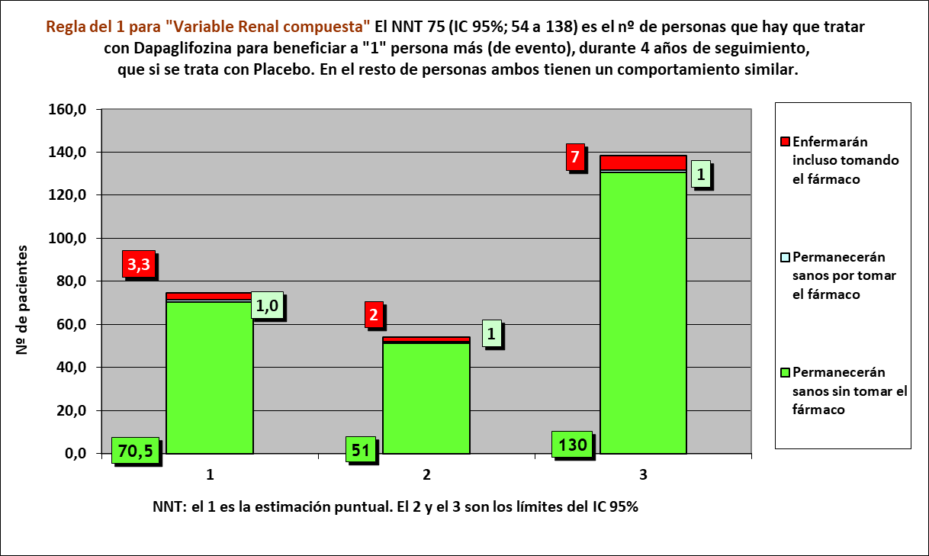
Resto de t sin éxito | 0.07 | 5 | 7
PtSLEv por la intervención | 0.01 | 295
tSLEv sin la intervención | 3.91 |  | 293
 | 4.00 | 300 | 300

 |  | 288 | 284 |  | NOTA:
Distribuir cuadros verdes tras todos los supervivientes al evento |  | 6.5 | 9.5 |  | puede representarse llegando los 75 pacientes, a los 4 años

Variable Renal: ≥40% en la tasa de FGe a <60 ml por minuto, Nueva ERT o Muerte por causas renales o CV. |  |  |  |  | Dapaglifozina |  |  |  | Placebo
Dapaglifozina, n= 8582 |  |  |  |  | Años |  |  |  | Años
Placebo, n= 8578 |  |  |  |  | 1 | 2 | 3 | 4 | 1 | 2 | 3 | 4
 |  |  | Personas | 75 |  |  |  |  |  |  |  |  | 75 | Personas
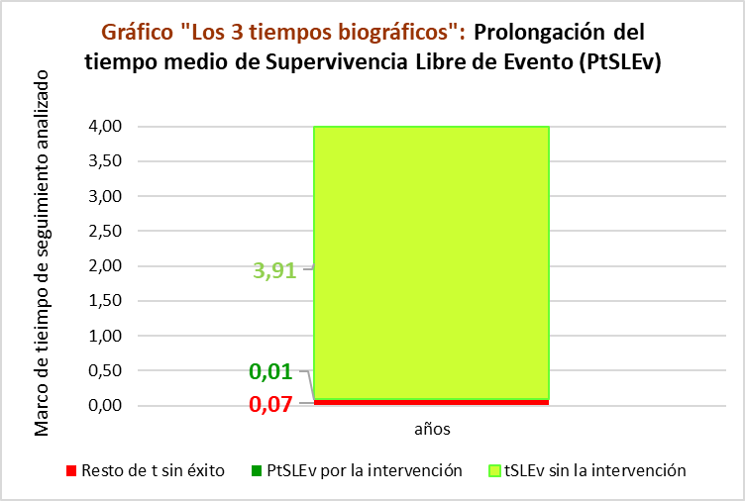
 |  |  |  | 74 |  |  |  |  |  |  |  |  | 74
 |  |  |  | 73 |  |  |  |  |  |  |  |  | 73
 |  |  |  | 72 |  |  |  |  |  |  |  |  | 72
 |  |  |  | 71 |  |  |  |  |  |  |  |  | 71
 |  |  |  | 70 |  |  |  |  |  |  |  |  | 70
 |  |  |  | 69 |  |  |  |  |  |  |  |  | 69
 |  |  |  | 68 |  |  |  |  |  |  |  |  | 68
 |  |  |  | 67 |  |  |  |  |  |  |  |  | 67
 |  |  |  | 66 |  |  |  |  |  |  |  |  | 66
 |  |  |  | 65 |  |  |  |  |  |  |  |  | 65
 |  |  |  | 64 |  |  |  |  |  |  |  |  | 64
 |  |  |  | 63 |  |  |  |  |  |  |  |  | 63
 |  |  |  | 62 |  |  |  |  |  |  |  |  | 62
 |  |  |  | 61 |  |  |  |  |  |  |  |  | 61
 |  |  |  | 60 |  |  |  |  |  |  |  |  | 60
 |  |  |  | 59 |  |  |  |  |  |  |  |  | 59
 |  |  |  | 58 |  |  |  |  |  |  |  |  | 58
 |  |  |  | 57 |  |  |  |  |  |  |  |  | 57
 |  |  |  | 56 |  |  |  |  |  |  |  |  | 56
 |  |  |  | 55 |  |  |  |  |  |  |  |  | 55
 |  |  |  | 54 |  |  |  |  |  |  |  |  | 54
 |  |  |  | 53 |  |  |  |  |  |  |  |  | 53
 |  |  |  | 52 |  |  |  |  |  |  |  |  | 52
 |  |  |  | 51 |  |  |  |  |  |  |  |  | 51
 |  |  |  | 50 |  |  |  |  |  |  |  |  | 50
 |  |  |  | 49 |  |  |  |  |  |  |  |  | 49
 |  |  |  | 48 |  |  |  |  |  |  |  |  | 48
 |  |  |  | 47 |  |  |  |  |  |  |  |  | 47
 |  |  |  | 46 |  |  |  |  |  |  |  |  | 46
 |  |  |  | 45 |  |  |  |  |  |  |  |  | 45
 |  |  |  | 44 |  |  |  |  |  |  |  |  | 44
 |  |  |  | 43 |  |  |  |  |  |  |  |  | 43
 |  |  |  | 42 |  |  |  |  |  |  |  |  | 42
 |  |  |  | 41 |  |  |  |  |  |  |  |  | 41
 |  |  |  | 40 |  |  |  |  |  |  |  |  | 40
 |  |  |  | 39 |  |  |  |  |  |  |  |  | 39
 |  |  |  | 38 |  |  |  |  |  |  |  |  | 38
 |  |  |  | 37 |  |  |  |  |  |  |  |  | 37
 |  |  |  | 36 |  |  |  |  |  |  |  |  | 36
 |  |  |  | 35 |  |  |  |  |  |  |  |  | 35
 |  |  |  | 34 |  |  |  |  |  |  |  |  | 34
 |  |  |  | 33 |  |  |  |  |  |  |  |  | 33
 |  |  |  | 32 |  |  |  |  |  |  |  |  | 32
 |  |  |  | 31 |  |  |  |  |  |  |  |  | 31
 |  |  |  | 30 |  |  |  |  |  |  |  |  | 30
 |  |  |  | 29 |  |  |  |  |  |  |  |  | 29
 |  |  |  | 28 |  |  |  |  |  |  |  |  | 28
 |  |  |  | 27 |  |  |  |  |  |  |  |  | 27
 |  |  |  | 26 |  |  |  |  |  |  |  |  | 26
 |  |  |  | 25 |  |  |  |  |  |  |  |  | 25
 |  |  |  | 24 |  |  |  |  |  |  |  |  | 24
 |  |  |  | 23 |  |  |  |  |  |  |  |  | 23
 |  |  |  | 22 |  |  |  |  |  |  |  |  | 22
 |  |  |  | 21 |  |  |  |  |  |  |  |  | 21
 |  |  |  | 20 |  |  |  |  |  |  |  |  | 20
 |  |  |  | 19 |  |  |  |  |  |  |  |  | 19
 |  |  |  | 18 |  |  |  |  |  |  |  |  | 18
 |  |  |  | 17 |  |  |  |  |  |  |  |  | 17
 |  |  |  | 16 |  |  |  |  |  |  |  |  | 16
 |  |  |  | 15 |  |  |  |  |  |  |  |  | 15
 |  |  |  | 14 |  |  |  |  |  |  |  |  | 14
 |  |  |  | 13 |  |  |  |  |  |  |  |  | 13
 |  |  |  | 12 |  |  |  |  |  |  |  |  | 12
 |  |  |  | 11 |  |  |  |  |  |  |  |  | 11
 |  |  |  | 10 |  |  |  |  |  |  |  |  | 10
 |  |  |  | 9 |  |  |  |  |  |  |  |  | 9
 |  |  |  | 8 |  |  |  |  |  |  |  |  | 8
 |  |  |  | 7 |  |  |  |  |  |  |  |  | 7
 |  |  |  | 6 |  |  |  |  |  |  |  |  | 6
 |  |  |  | 5 |  |  |  |  |  |  |  |  | 5
 |  |  |  | 4 |  |  |  |  |  |  |  |  | 4
 |  |  |  | 3 |  |  |  |  |  |  |  |  | 3
 |  |  |  | 2 |  |  |  |  |  |  |  |  | 2
 |  |  |  | 1 |  |  |  |  |  |  |  |  | 1
 |  |  |  |  | 1 | 2 | 3 | 4 | 1 | 2 | 3 | 4
 |  |  |  |  | Años |  |  |  | Años
 |  |  |  |  | Dapaglifozina |  |  |  | Placebo

